상품제안서
카카오 NEW 여행용 양치세트 카카오프렌즈 LG | 상품코드: F25869

 |  |  |  |  |  |  | 02-412-0044 | www.easy1.co.kr
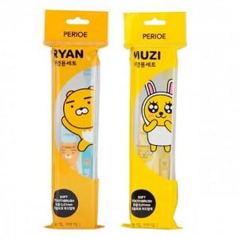

【상세/제작정보】 | <p><span style="font-size: 12pt;"><b>* 배송비- 한박스 45개 / 4500원별도</b></span></p>

【인쇄/포장옵션】 | 실크 / 종이상자+선물포장

【공급단가】 | 수량 | 120~ | 300~ | 500~ | 1,000~ | 3,000~
*VAT별도 | 단가 | 3,050원 | 3,000원 | 2,930원 | 2,820원 | 2,700원

【상품 URL】 | https://dev.easy1.co.kr:443/src/goods_detail.php?gdno=25869

